Blad1
Kunstwerkpaspoort |  |  |  |  | Versie | 1.0
 |  |  |  |  | Datum | 2017-02-09

Beheergegevens kunstwerk |  |  | Locatie/gemeente: Spoorviaduct onderdoorgang Meester Bierensweg te Breda
SAP-nummer | 10735924 + 10877247 |  | 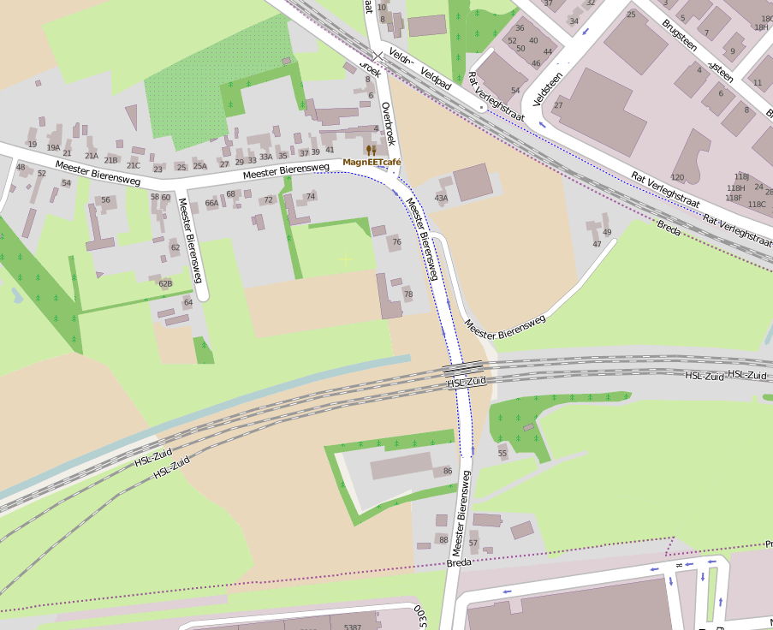
PGO-contractgebied | 20
Kunstwerknummer | KW20-122-0030
Kunstwerknaam | Spoorviaduct Onderdoorgang Meester Bierensweg
Wegbeheerder | Gemeente Breda
Emplacement | Bd - Rsd
Lijn- / Geocode | 122
Kilometrering (km) | 20,825 (conform tekeningen km 20,855)
RDX / RDY - coördinaten | 109748.31, 400767.78
Bouwjaar | 2004
Renovatie | -
Baanclassificatie (baanurgentie) | Hoog
Functie | Ongelijkvloerse spoorkruising (spoorviaduct + verdiepte weg)
Foto kunstwerk

Kenmerken kunstwerk
Lengte (origineel, na renovatie) | 21,570 m. (deklengte) |  | Constructietype | Spoorviaduct, voorgespannen betonnen dek op 2 steunpunten (Dek opgelegd op wanden moot 4, laaggefundeerd); Statisch bepaald.
Breedte (origineel, na renovatie) | 12,405 (N) + 1,77 (Vide) + 12,405 (Z) = 26,580 m.
Constructiehoogte (BS tot OK dek) | 6,350 (BS) - 4,650 (OK dek) = 1,70 m. |  | Elektrificatie (V) | 1500V DC
Dekdikte (excl. Verharding) | Var. (min. 0,90 m. ; max. 1,0 m. tpv. hart dek) |  | Montering en dektype | In-situ betonnen en voorgespannen plaatvormige spoordekconstructies
Aantal overspanningen | 1 st. |  | Aantal dekken | 3 waarvan 2 spoordekken | Materiaal | Beton (in-situ)
Lengte hoofdoverspanning | 1 st. | 19,70 m. (h.o.h. opleg.) | Type oplegging | Rubberen oplegblokken | Aantal: | 5 st./dek/zijde; afm. 450x350x69mm
Lengte zij-overspanningen | N.v.t. |  | Voegovergang | Geen | Type | Dilataties met RVS afdekplaten
Betonkwaliteit (spoordek) | Bekend | B45; Mk. 3, c=50mm | Aantal sporen | 2 x 2 sporen (2 sp./dek) | Hoh afstand: | ca. 4,0 m. (spoor in boog op dek)
Staalkwaliteit (wapening / langsvoorspanning) | Bekend | FeB500 HWL / FeP1860 | Scheve kruising | Ja | Graden | Dek Noord: 85,379ᵒ Dek Zuid: 87,618ᵒ
Doorrijhoogte | T.p.v. as rijbaan hoogte min. 4,645 m. / T.p.v. as fietspad hoogte min. 2,641 m. |  | Materiaal leuning | Leuningen thermisch verzinkt (t.p.v. vide tussen dekken); T.p.v. dekranden geluidsschermen opgebouwd uit glaspanelen tussen stalen stijlen, stijlen voorzien van natlaksysteem.
Dimensies balkrooster (lxbxh) | N.v.t. (geen balkrooster)
Beoordeling Constructieve Veiligheid
Ontwerpnorm | Onbekend; Vermoedelijk NEN6723;1988 / VBB1995 + NS richtlijnen |  | Overige belastingen
Ontwerpbelasting | Onbekend; Geen berekening gevonden, vermoedelijk spoorbel. cf. NEN6723;1988/VBB1995; Laststelsel cf VOSB-stelsel 150/250/270 |  | Ballastbed / Dir. spoorstaaf bevestiging | Spoor in ballast / ballastbed, ballastmatten aanwezig | Dikte (in m.) | ca. 0,75 - 0,80m.
Ontwerpsnelheid | Onbekend; Baanvaksnelheid t.p.v. KW 140 km/h |  | Gronddekking | Geen gronddekking | Dikte (in m.) | -
Wapeningsconfiguratie en voorspanning bekend? | Ja; Vorm-, wapenings- en voorspanningstekeningen aanwezig |  | Uitbreidingen | -
 | Tijdens uitgebreid archiefonderzoek zijn vele gegevens gevonden (Besteks- of UO-tekeningen). Helaas zijn geen (detail)berekeningen gevonden waaruit de ontwerpnorm en -belastingen bekend worden. In het jaar van het opstellen van het ontwerp was de NEN6723;1988/VBB1995 de vigerende ontwerpnorm. De toen vigerende spoorbelasting uit de NEN6723;1988/VBB1995 is identiek aan de spoorbelasting conform het laststelsel uit de VOSB1963. Het VOSB-laststelsel 150/250/270kN is naar alle waarschijnlijkheid in de berekening als spoorbelasting aangehouden. Voor een beschouwing van de constructieve veiligheid wordt verwezen naar het rapport van ProRail RAP 00115 met titel 'Spoorbelastingen op bruggen, verleden tot heden (2009)', versie 001, datum van kracht 01-04-2009. In deze rapportage is een vergelijking, middels equivalente Qm en Qv-lijnen, opgesteld van alle normen en spoorbelastingen uit het verleden tot 2009. De vigerende spoorbelastingen volgens de Eurocode zijn nog niet in RAP00115 opgenomen. Als ontwerpnorm NEN6723;1988 / V.B.B.1995 (laststelsel conform V.O.S.B. 1963) als ontwerpnorm is aangehouden, dan valt te concluderen: bij een overspanning van 19,7m. is de spoorbelasting conform de V.O.S.B. 1963 de maatgevende ontwerpbelasting Hoe de vigerende spoorbelastingen anno 2016 zich verhouden tot deze Qm- en Qv-lijnen is nog onbekend. De onbekendheid van de ontwerpbelastingen vormt een risico t.a.v. de constructieve veiligheid.
Risicoprofiel / risicoaspecten | Risicoprofiel o.b.v. bureaustudie | Risicoprofiel na opname (januari 2017) | Toelichting op beoordeling risicoaspecten (resultaat opname)
Leeftijd kunstwerk |  |  | De leeftijd van het kunstwerk bedraagt anno 2017 13 jaar (bouwjaar 2004)
Constructieve veiligheid |  |  | Zie opmerking t.a.v. constructieve veiligheid hierboven.
Aantastingen / Schades |  |  | Jong kunstwerk; geen bijzondere schades waargenomen, geen risico's geconstateerd t.a.v. schades of aantastingen
Lekkage |  |  | Geen lekkages waargenomen
Waterhuishouding |  |  | Functionering onbekend, maar geen reden aangetroffen om aan te nemen dat systeem slecht functioneert.
Oplegging dek |  |  | Opleggingen dek zien er goed uit, niet gescheurd, gezien temp. tijdens opname (ca. 0 ᵒC) geen verhoogde risico's waargenomen.
Voegovergang / dilatatievoegen |  |  | In sommige voegen tussen de moten is het rubber losgelaten, echter geen verhoogd risico t.a.v. de top10 risicoaspecten aanwezig.
Overgang kunstwerk-aardebaan |  |  | Geen lekkages waargenomen, geen redenen aangetroffen die op een verhoogd risico duiden, stootplaten aanwezig
Aanrijding constructie |  |  | Doorrijhoogte in rijbaan overal >4,64 meter, geen aanrijdschades geconstateerd, risico op aanrijding laag.
Arbo-veiligheid (V&G / VGM) |  |  | Tijdens opname geen verhoogd risico geconstateerd, echter in SAP kaart is aangegeven dat afstand tot PV-voorziening <2,50 m. en dus gevaar! Op het passeerpad is geen doorgetrokken lijn aanwezig! Vandaar risico 'geel' t.a.v. V&G / Arbo-veiligheid.
Aanvullende (specifieke) risicoaspecten
Leuning (conditie/conservering) |  |  | Opgenomen vanaf de weg maar geen redenen of zaken geconstateerd die duiden op een verhoogd risico.
Grondkerende constructies |  |  | Geen verhoogd risico t.a.v. grondkerende constructies (vleugelwanden) geconstateerd.
Opmerkingen na opname kunstwerk januari 2017
Constructief verkeert het kunstwerk in een uitstekende conditie, beheertechnisch in een redelijk conditie. Het gehele kunstwerk is verweerd en vervuild door klimatologische aanslag. De keerwanden zijn sterk verweerd en mosgroei is aanwezig. Aan de zuidzijde is het kunstwerk minder sterk verweerd dan aan de noordzijde. Het geluidsscherm aan de zuidzijde is schoon, aan de noordzijde sterk verweerd en vervuild. In de schuin oplopende keerwanden langs de voetpaden t.p.v. moot 4 zijn op enkele plaatsen krimpscheuren waargenomen met lichte kalkafzettingen. De krimpscheuren zijn niet watervoerend. De goten zijn schoon en niet vervuild, HWA-putten zijn eveneens schoon. De werking van de pompkelder en pompinstallaties is onbekend, maar geen redenen waargenomen voor verminderde werking of de aanwezigheid van een verhoogd risico t.a.v. de waterhuishouding. De pompkelder en -installaties zijn bereikbaar via de aangebrachte luiken in het voetpad in de onderdoorgang aan de oostzijde. Daar is ook de installatiekast gesitueerd. Er zijn geen leksporen of lekkages waargenomen in de onderdoorgang of onder de spoordekken. Het zuidelijke spoordek (aansluiting op HSL-Zuid) wordt niet of nauwelijks bereden getuige de geoxideerde spoorstaven. De glaspanelen van de schermen zijn niet gebroken. De opleggingen verkeren, voor zover opneembaar, in een goede conditie. Geen scheuren of verplaatsingen van de oplegblokken waargenomen (spoordek zuid, oostzijde). Er zijn geen aantastingen of schadebeelden in de onderdoorgang waargenomen, geen aanrijdschades geconstateerd. Er zijn geen aanrijdijzers of hoogtebeperkingsborden aanwezig, echter doorrijhoogte >4,6 m., geen verhoogd risico. Vanaf de buitenzijde zijn geen risico's geconstateerd t.a.v. V&G, PV-voorzieningen aanwezig (let op: uit bureaustudie is gebleken dat afstand van spoor tot aan PV voorziening <2,50 meter en dus gevaarlijk is, zie SAP basiskaart). Geen doorgetrokken lijn op passeerpad/voetpadplaten aanwezig!
Documentatie
SAP basiskaart algemeen | 10735924 - SAP basiskaart algemeen.xlsx |  | Tekeningen (Alleen links opgenomen in paspoort naar SAP export en relevante tekeningen t.b.v. verificatie inhoud kunstwerkpaspoort) | SAP Export_Archiefgegevens ODG MR. Bierensweg.xls
Berekeningen | Geen |  |  | 001157715.pdf | 001188509.pdf | 001221006.pdf
Bestek | Geen |  |  | 001157717.pdf | 001188510.pdf | 001221007.pdf
Inspecties | Geen |  |  | 001157720.pdf | 001188512.pdf | 001221012.pdf
 |  |  |  | 001188501.pdf | 001188516.pdf | 001221013.pdf
 |  |  |  | 001188502.pdf | 001188534.pdf | 001221014.pdf
 |  |  |  | 001188503.pdf | 001221003.pdf | 001221020.pdf
 |  |  |  | 001188507.pdf | 001221005.pdf | 001221021.pdf
Advies
1) Nader onderzoek naar constructieve veiligheid is o.b.v. leeftijd, constructietype en geen geconstateerde mechanische of constructieve schadepatronen op korte termijn niet direct noodzakelijk. Op de middel lange termijn kunstwerk (5- tot 7-jaar) wordt geadviseerd een globale beschouwing te doen nadat ProRail de Qm- en Qv-lijnen van de spoorbelastingen conform de huidige vigerende Eurocode heeft uitgewerkt.
2) Meten afstand rand PV-voorziening tot hart nevenspoor. Indien afstand <2,50m. doorgetrokken lijn aanbrengen op bovenzijde passeerpad / voetpadplaten op 2,50m uit hart nevenspoor.

